Solicitud gráfica
 | Área: | Matemáticas |  |  | Fecha:
 | Grado: | 10
 | Título del tema: | Refuerza tu aprendizaje: La clasificación de funciones |  |  | ¿Cuaderno de estudio o recurso? | Recurso
 | Editor: | lizzie zambrano |  |  | Motor del recurso | M101

 | Código guión o recurso: | MA_10_01_REC270 | ← Para determinar este código, visite la hoja de Ayuda
 |  |  |  |  | ESPECIFICACIÓN DE ARCHIVOS A ENTREGAR
Núm. | Archivo Shutterstock o ruta en web | Imagen para: | Tipo | Ubicación de la imagen en el recurso M101 | Nombre imagen SMALL | Tamaño imagen SMALL | Nombre imagen ZOOM | Tamaño imagen ZOOM | Descripción | Observaciones
IMG01 | ver ultima columna | Recurso M101 | Ilustración | Contenido | MA_10_01_REC270_IMG01n.png | 286 x 286 px | MA_10_01_REC270_IMG01a.png | 500 x 500 px | funcion racional | 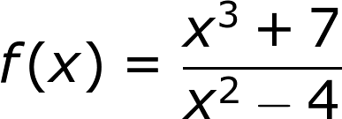
IMG02 | ver ultima columna | Recurso M101 | Ilustración | Contenido | MA_10_01_REC270_IMG02n.png | 286 x 286 px | MA_10_01_REC270_IMG02a.png | 500 x 500 px | imagen de una funcion trigonometrica
IMG03 | ver ultima columna | Recurso M101 | Ilustración | Contenido | MA_10_01_REC270_IMG03n.png | 286 x 286 px | MA_10_01_REC270_IMG03a.png | 500 x 500 px | tabla de una funcion lineal. Texto digitado
IMG04 | ver ultima columna | Recurso M101 | Ilustración | Contenido | MA_10_01_REC270_IMG04n.png | 286 x 286 px | MA_10_01_REC270_IMG04a.png | 500 x 500 px | funcion logaritmo natural
IMG05 | ver ultima columna | Recurso M101 | Ilustración | Contenido | MA_10_01_REC270_IMG05n.png | 286 x 286 px | MA_10_01_REC270_IMG05a.png | 500 x 500 px | Imagen de una funcion a trozos | 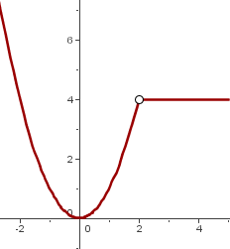
IMG06 | ver ultima columna | Recurso M101 | Ilustración | Contenido | MA_10_01_REC270_IMG06n.png | 286 x 286 px | MA_10_01_REC270_IMG06a.png | 500 x 500 px | funcion exponencial
IMG07 | ver ultima columna | Recurso M101 | Ilustración | Contenido | MA_10_01_REC270_IMG07n.png | 286 x 286 px | MA_10_01_REC270_IMG07a.png | 500 x 500 px | ejemplo de una funcion radical | 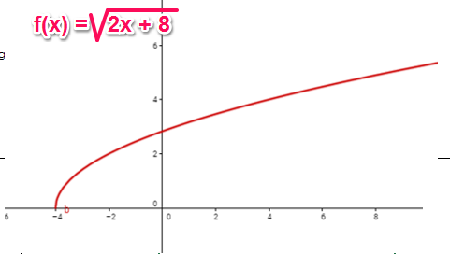
IMG08 | ver ultima columna | Recurso M101 | Ilustración | Contenido | MA_10_01_REC270_IMG08n.png | 286 x 286 px | MA_10_01_REC270_IMG08a.png | 500 x 500 px | imagen de funcion racional | 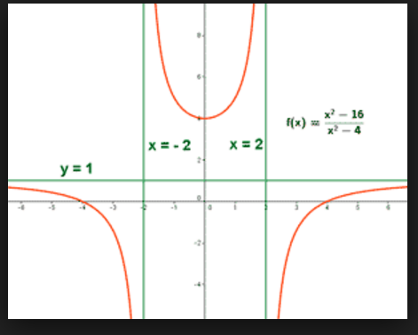
IMG09 | ver ultima columna | Recurso M101 | Ilustración | Contenido | MA_10_01_REC270_IMG09n.png | 286 x 286 px | MA_10_01_REC270_IMG09a.png | 500 x 500 px | conjunto de funciones | 